軟體流程
紙箱進站

到位SENSOR
NO

Yes

封箱機
停止
NG燈號顯示
蜂鳴器響

蜂鳴停止按鍵
Yes
蜂鳴器
停止
條碼讀取

NO

人工輸入掃描或再掃描
讀取
成功
NO

Yes
輸入
完成
NO

條碼資料照合
Yes

照合
成功
NG

OK

OK燈號顯示
蜂鳴器停止
NG燈號顯示
蜂鳴器響

電腦儲存
資料紀錄
Yes
蜂鳴停止按鍵
NO
電腦儲存
資料紀錄

封箱機
啟動

結束

手動掃描
手動條碼
讀取

NO
讀取
成功

Yes

條碼資料照合
開始計時

照合
成功
No
人工輸
再掃描

Yes
Yes
照合
成功
No

電腦儲存
資料紀錄
秒數
到達
No

結束
Yes

Sheet2
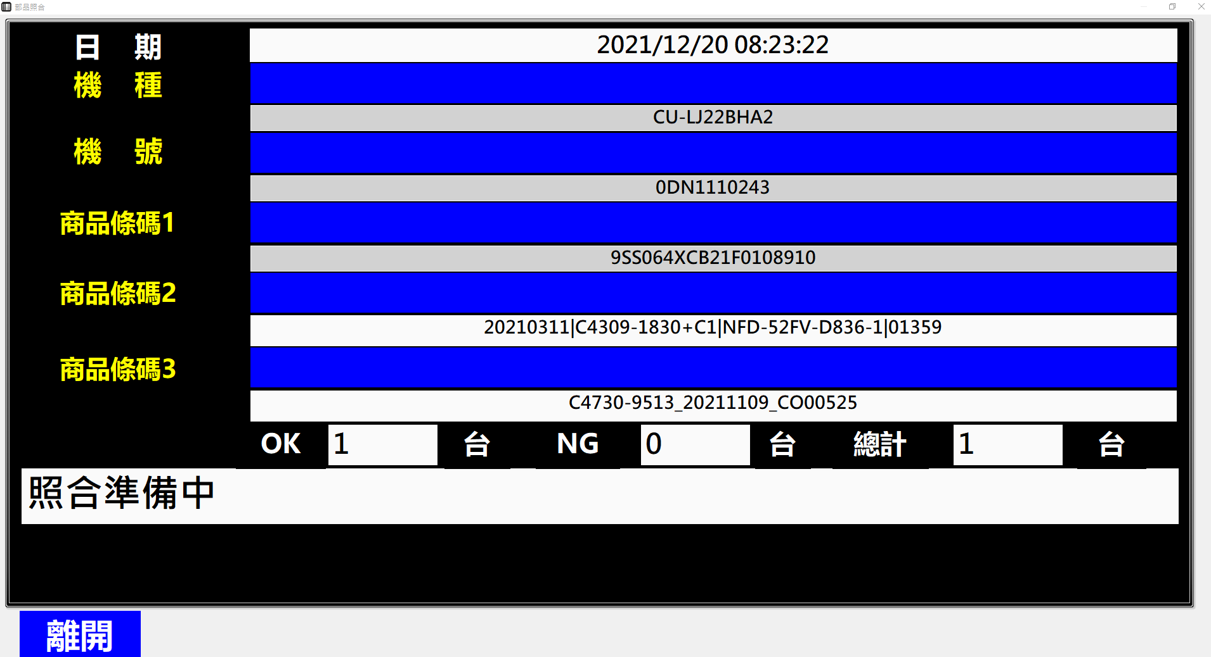

Sheet3
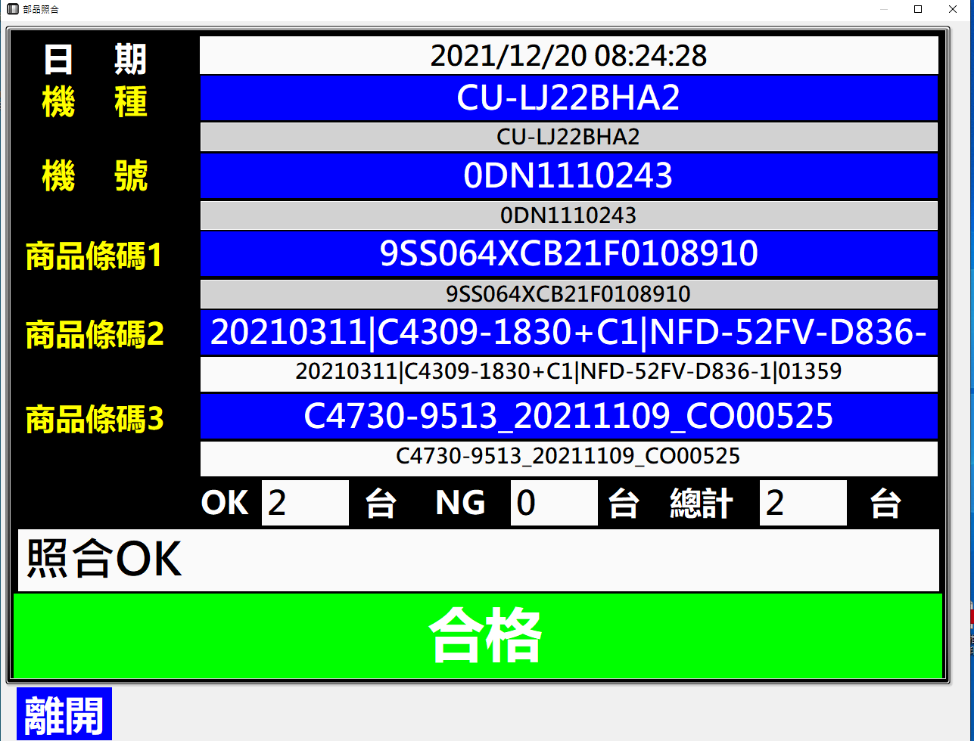

工作表1
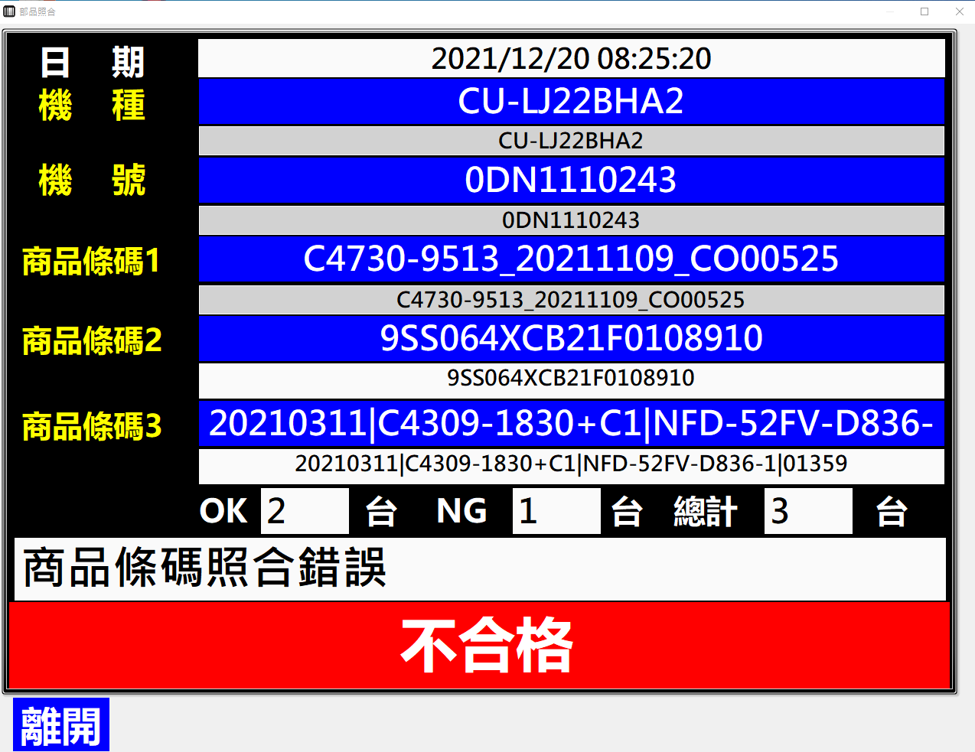

工作表2
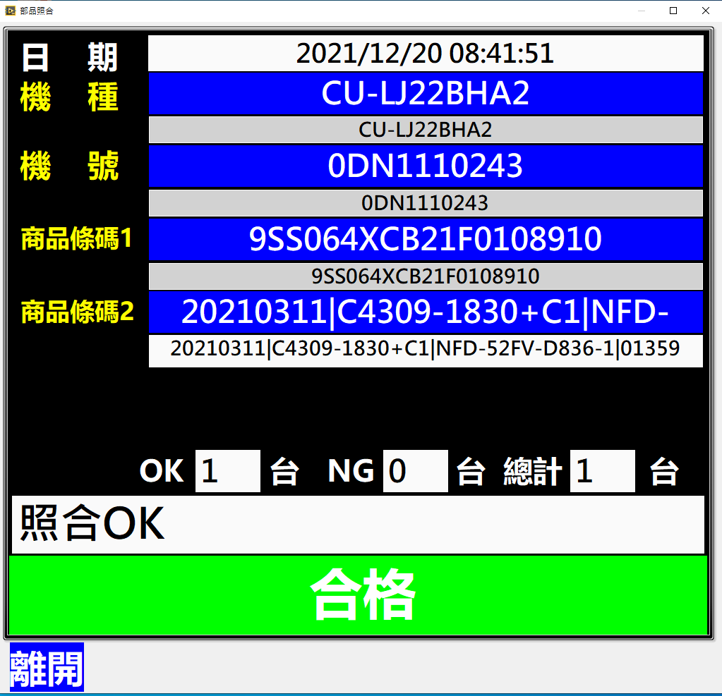

工作表3
